상품제안서
아모티아 발루아 만년필 | 상품코드: S43170

 |  |  |  |  |  |  | 02-713-8555 | www.synergygift.co.kr
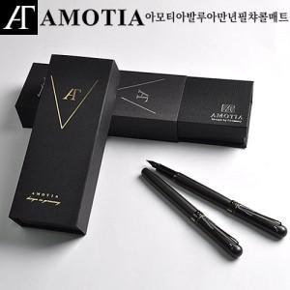

【상세/제작정보】

【인쇄/포장옵션】 | 레이저 / 포장지포장

【공급단가】 | 수량 | 20~ | 50~ | 100~ | 300~ | 500~
*VAT별도 | 챠콜매트 | 25,400원 | 23,900원 | 23,250원 | 22,430원 | 22,000원

【상품 URL】 | https://www.synergygift.co.kr:443/src/goods_detail.php?gdno=43170

